Оглавление
 | Розничный прайс-лист на оборудование производства ООО"РУССБЫТ"
 | с 12 января 2026 г.
Раздел | Описание

1 | Новинки
2 | SVP Устройства передачи
2.1. | Универсальный модульный крейт
2.2. | Модули для установки в универсальный крейт
2.3. | Передача видеосигнала по коаксиальному кабелю
2.4. | Передача видеосигнала по витой паре
2.5. | Устройства грозозащиты
2.6. | Тест видеосигнала
2.7. | Передача видеосигнала по оптическому волокну
2.8. | GERMO серия
2.9. | Термокожухи и аксессуары
3 | РЕЧОР-АТ (АНТИТЕРРОР)
4 | СОУЭ "РЕЧОР-50"
5 | СОУЭ "РЕЧОР-М"
6 | Громкговорители
7 | Диспетчерская связь
8 | SVP Optic
9 | SVP Ethernet
10 | Для ИСО "Орион" (BOLID)
Цены указаны в рублях с учетом НДС 22%.

Данный прайс-лист не является офертой по статье 435 ГК РФ. Данные цены носят справочный характер и подлежат уточнению у производителя через запрос коммерческого предложения.

Новинки
 |  | 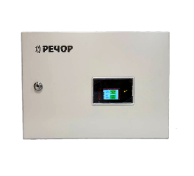 Розничный прайс-лист на оборудование производства ООО"РУССБЫТ"
 |  | с 12 января 2026 г.
Артикул | Наименование | Описание | Розничная цена, руб (с НДС)
При существенном изменении курсов валют цены могут быть пересмотрены - уточняйте при заказе!

УТ000022878 | Речор МСС | Модуль сопряжения систем (МСС) Речор с внешними устройствами | 16 800,00
УТ000023623 | КУТ-2 | Контроллер управления табло (световыми оповещателями), на две линии оповещения, резервные аккумуляторы (НЕ входят в комплект поставки). | 39,500.00
Цены указаны в Рублях с учетом НДС 22%

SVP Устройства передачи

 |  | Розничный прайс-лист на оборудование производства ООО"РУССБЫТ" | 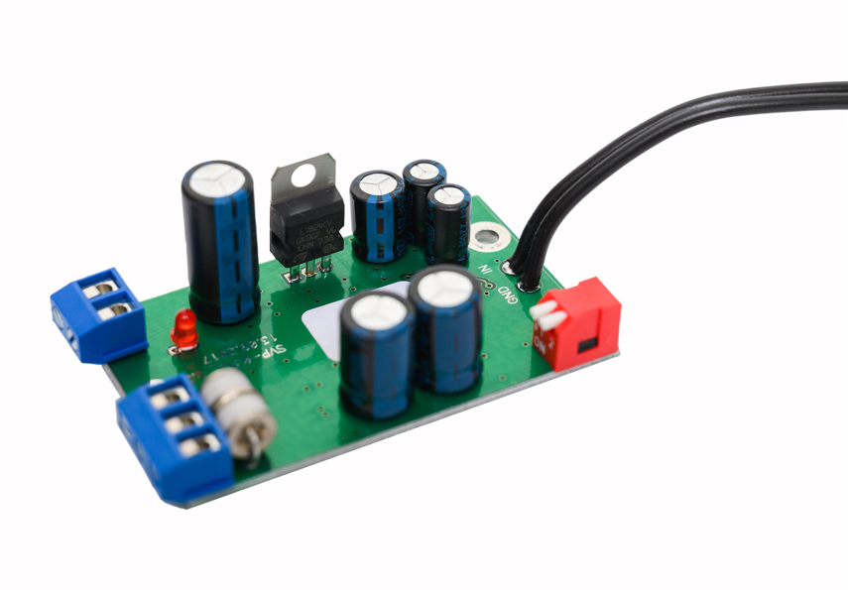
 |  | с 12 января 2026 г.
Артикул | Наименование | Описание | Розничная цена, руб (с НДС)
При существенном изменении курсов валют цены могут быть пересмотрены - уточняйте при заказе!

1. Универсальный модульный крейт
00000000496 | SVP-RM-BP | Универсальный модульный крейт с блоком питания +/- 10 VDC, 1,7 А (30 Вт). 19 дюймов, 3U. 12 монтажных слотов. | 72,290.00
00000011099 | SVP-BP-30 | Блок питания +/- 10 VDC, 1,7 А (30 Вт) для установки в универсальный модульный крейт SVP-RM. 2 слота | 24,870.00
00000000495 | SVP-RM | Универсальный модульный крейт БЕЗ блоком питания. 19 дюймов, 3U. 12 монтажных слотов. | 48,390.00
00000000447 | FP-1 | Заглушка для 19" крейте (1 слот) | 560.00
2. Модули для установки в универсальный крейт
00000000449 | SVP-01-Rack | Видеоусилитель-распределитель 19" исполнения для размещения в SVP-RM-BP. Распределение сигнала на 3 потребителя. Регулировка уровня, индикация пропадания видеосигнала, коррекция ВЧ и НЧ.1 слот. | 22,540.00
00000000450 | SVP-02-2Rack | Видеокорректор с гальванической развязкой,(Сдвоенный), для установки в SVP-RM. 1 слот. | 30,130.00
00000000453 | SVP-03-2Rack | Сдвоенный модуль передатчиков видеосигнала по витым парам для установки в 19" крейт SVP-RM-BP. 1слот. | 21,510.00
00000000461 | SVP-04-2Rack | Сдвоенный модуль приемников видеосигнала по витым парам для установки в 19" крейт SVP-RM-BP. 1слот. | 30,980.00
00000000469 | SVP-11-2Rack | Сдвоенный модуль передатчиков видеосигнала по многомодовому оптоволокну для установки в крейт SVP-RM-BP. 850 нм, дальность передачи до 6 км. 1 слот. | 25,410.00
00000000472 | SVP-12-2Rack | Сдвоенный модуль приемников видеосигнала по многомодовому оптоволокну для установки в крейт SVP-RM-BP. 850 нм, дальность передачи до 6 км. 1 слот. | 46,310.00
00000000474 | SVP-13-2Rack | Сдвоенный модуль передатчиков видеосигнала по многомодовому оптоволокну для установки в крейт SVP-RM-BP. 1310 нм, дальность передачи до 14 км. 1 слот. | 49,140.00
00000000477 | SVP-14-2Rack | Сдвоенный модуль приемников видеосигнала по многомодовому оптоволокну для установки в крейт SVP-RM-BP. 1310 нм, дальность передачи до 14 км. 1 слот | 52,080.00
00000000480 | SVP-15-2Rack | Нормализатор уровняTV сигнала (Сдвоенный). Вх. уровень сигнала 0,5 В-2 В, автоматическая регулировка уровня вых. сигнала 1В. Схема фиксации уровеня "черного". Подавление фоновой помехи. Для установки в 19" крейт SVP-RM. 1 слот. | 19,610.00
3. Передача видеосигнала по коаксиальному кабелю
00000000448 | SVP-01DA | Видеоусилитель-распределитель. Распределение сигнала на 3 потребителя. Регулировка уровня выходного сигнала. 12 VDC, 80 mA. | 5,880.00
00000000451 | SVP-02SE/220 | Видеокорректор с гальванической развязкой. Гальван. развязка вход/выход, усиление сигнала, коррекция АЧХ кабеля, подавление фоновой помехи. Защита оборудования при аварийных ситуациях в электросети. 220VAC, 50 Гц. | 13,650.00
00000000452 | SVP-02SE/24 | Видеокорректор с гальванической развязкой. Гальван. развязка вход/выход, усиление сигнала, коррекция АЧХ кабеля, подавление фоновой помехи. Защита оборудования при аварийных ситуациях в электросети. 24VAC, 50 Гц. | 13,650.00
00000010764 | SVP-07TМ | Видеотрансформатор изолирующий широкополосный. Пассивная гальван. развязка, подавление помех от «земляных токовых петель». Не требуется питания, малые габариты. | 11,340.00
00000000479 | SVP-15 | Нормализатор уровня TV сигнала. Вх. уровень сигнала 0,5 В-2 В, 2-х канальный, автоматическая регулировка уровня вых. сигнала 1В. Схема фиксации уровня "черного". Подавление фоновой помехи. Питание 220 VAC, 50 Гц. | 10,610.00
4. Передача видеосигнала по витой паре
00000000455 | SVP-03T/04R | Комплект устройств для передачи видеосигнала по витой паре. Дальность передачи - до 1500 м, встроенная грозозащита. 24 VAC или VDC. | 28,600.00
00000000454 | SVP-03T | Передатчик видеосигнала по витой паре до 1500м, встроенная грозозащита. 24 VAC или VDC. | 12,710.00
00000005744 | SVP-03T/12В | Передатчик видеосигнала по витой паре до 750м, встроенная грозозащита. 12 VDC. | 12,710.00
00000000460 | SVP-03TC | Передатчик видеосигнала по витой паре до 1500м для установки в кожух SVS и аналогичные, встроенная грозозащита. 24 VAC или VDC. | 12,810.00
00000000459 | SVP-03TP | ПАССИВНЫЙ передатчик видеосигнала по витой паре до 600м. | Несерийное изделие. Цена по запросу.
00000011142 | SVP-03T-DIN | Передатчик видеосигнала по витой паре до 1500м, встроенная грозозащита. 24 VAC или VDC, монтаж на DIN рейку. | 14,120.00
00000000462 | SVP-04R | Приемник видеосигнала по витой паре до 1500м, встроенная грозозащита, 24VAC или VDC. | 17,330.00
00000005746 | SVP-04R/12В | Приемник видеосигнала по витой паре до 750м, встроенная грозозащита, 12 VDC. | 17,330.00
00000000455 | SVP-03TM/04RM | Комплект устройств для передачи видеосигнала по витой паре. Дальность передачи до 1000м, бескорпусное исполнение, питание 12 VDC. | 10,700.00
00000000456 | SVP-03TM | Передатчик видеосигнала по витой паре до 1000м, бескорпусное исполнение, питание 12VDC. | 4,310.00
00000000458 | SVP-03TMC | Передатчик видеосигнала по витой паре для установки в кожух SVS и аналогичные, дальность передачи до 1000м, бескорпусное исполнение, питание 12 VDC. | 4,520.00
00000000463 | SVP-04RM | Приемник видеосигнала по витой паре, до 1000м, бескорпусное исполнение, питание 12VDC. | 6,930.00
УТ000005118 | SVP-04R-DIN | Приемник видеосигнала по витой паре до 1500м, встроенная грозозащита. 24 VAC или VDC. Монтаж на DIN рейку. | 10,190.00
5. Устройства грозозащиты
00000000465 | SVP-08 | Устройство грозозащиты. Защита оборудования от грозовых разрядов и высоковольтных импульсных наводок на линиях передачи видео сигналов. Не требуется электропитания, малые габариты. | 6,300.00
00000000466 | SVP-08M | Устройство грозозащиты. Защита оборудования от грозовых разрядов и высоковольтных импульсных наводок на линиях передачи видео сигналов. Бескорпусное исполнение. Не требуется электропитания, малые габариты. | 2,940.00
00000000467 | SVP-08MC | Устройство грозозащиты. Защита оборудования от грозовых разрядов и высоковольтных импульсных наводок на линиях передачи видео сигналов. Бескорпусное исполнение, для установки в кожух SVS и аналогичные. Не требуется электропитания, малые габариты. | 4,930.00
00000011092 | SVP-08-DIN | Устройство грозозащиты. Защита оборудования от грозовых разрядов и высоковольтных импульсных наводок на линиях передачи видео сигналов. Не требуется электропитания, малые габариты. Монтаж на DIN рейку. | 6,510.00
00000000481 | SVP-16/12 | Устройство грозозащиты цепей питания радиотехнического оборудования для напряжения 12 VDC, защита по току 1,1А. | 3,570.00
00000010032 | SVP-16/12 (3А) | Устройство грозозащиты цепей питания радиотехнического оборудования для напряжения 12 VDC, защита по току 3А. | 4,410.00
00000000482 | SVP-16/24 | Устройство грозозащиты цепей питания радиотехнического оборудования для напряжения 24V, защита по току 1,1А. | 3,570.00
00000009457 | SVP-16/24 (3А) | Устройство грозозащиты цепей питания радиотехнического оборудования для напряжения 24V, защита по току 3А. | 4,410.00
00000000483 | SVP-17 | Устройство грозозащиты цепей IP видео и локальной вычислительной сети, 1 канал, 100Мбc, RG45. | 6,090.00
00000009653 | SVP-17/РоЕ | Устройство грозозащиты цепей IP видео, РоЕ и локальной вычислительной сети, 1 канал, 100Мбc, RG45. | 6,850.00
УТ000010232 | SVP-17/РоЕ+ | Устройство грозозащиты цепей IP видео, РоЕ+ и локальной вычислительной сети, 1 канал, 1ГБс, RG45. | 10,500.00
УТ000000152 | SVP-17-DIN | Устройство грозозащиты цепей IP видео, РоЕ+ и локальной вычислительной сети, 1 канал, 1ГБс, RG45. Монтаж на DIN рейку. | 11,130.00
00000009748 | SVP-17/G | Устройство грозозащиты цепей IP видео, РоЕ+ и локальной вычислительной сети, 1 канал, 1ГБс, RG45, IP65. | 8,820.00
00000009697 | плата-17/4IP (1ГБс) | Плата устройства грозозащиты цепей IP видео, РоЕ+ и локальной вычислительной сети, 4 канала, RG45. | 14,600.00
00000009698 | SVP-17/IP-4 (1ГБс) | Устройство грозозащиты цепей IP видео, РоЕ+ и локальной вычислительной сети, 4 канала, RG45. | 23,400.00
00000009699 | SVP-17/IP-8 (1ГБс) | Устройство грозозащиты цепей IP видео, РоЕ+ и локальной вычислительной сети, 8 каналов, RG45. | 36,700.00
00000009700 | SVP-17/IP-12 (1ГБс) | Устройство грозозащиты цепей IP видео, РоЕ+ и локальной вычислительной сети, 12 каналов, RG45. | 50,500.00
00000000484 | SVP-18 | Устройство грозозащиты слаботочных коммуникационных цепей в системах контроля доступа для напряжения 12 VDC, 24 VDC, 2-х цепей управления 5В. | 4,730.00
6. Тест видеосигнала
00000000468 | SVP-09ТГ | Генератор электронной тест-таблицы для контроля каналов и устройств видеотрактов | по запросу
7. Передача видеосигнала по оптическому волокну
 | SVP-11T/12R | Комплект устройств для передачи видеосигнала по многомодовому оптическому волокну до 5 км, 850нм. | 30,300.00
00000000470 | SVP-11T | Передатчик видеосигнала по многомодовому оптическому волокну до 5км, 850нм. | 11,550.00
00000000473 | SVP-12R | Приемник видеосигнала по многомодовому оптическому волокну до 5км, 850нм. | 20,370.00
00000000476 | SVP-13T/14R | Комплект устройств для передачи видеосигнала по многомодовому оптическому волокну до 10км, 1310нм. | по запросу
00000000475 | SVP-13T | Передатчик видеосигнала по многомодовому оптическому волокнуу до 10км, 1310нм. | 19,010.00
00000000478 | SVP-14R | Приемник видеосигнала по многомодовому оптическому волокну до 10км, 1310нм. | 23,730.00
8. GERMO серия
00000000487 | SVP-21T/220 | Герметичный передатчик видеосигнала по многомодовому оптическому волокну до 5км, 850нм, 220В, IP66, -35+50С. | 13,230.00
00000000488 | SVP-21T/24 | Герметичный передатчик видеосигнала по многомодовому оптическому волокну до 5км, 850нм, 24VAC, IP66, -35+50С. | 13,230.00
00000000489 | SVP-22T/220 | Передатчик видеосигнала по многомодовому оптическому волокну до 10км, 1310нм, 220В, IP66, -35+50С. | 23,000.00
00000000490 | SVP-22T/24 | Передатчик видеосигнала по многомодовому оптическому волокну до 10км, 1310 м, 24VAC, IP66, -35+50С. | 23,000.00
00000000491 | SVP-23T/220 | Передатчик видеосигнала по витой паре до 1800м, встроенная грозозащита. 220В, IP66, -35+50С. | 12,180.00
00000000492 | SVP-23T/24 | Передатчик видеосигнала по витой паре до 1800м, встроенная грозозащита. 24VAC, IP66, -35+50С. | 12,180.00
00000000493 | SVP-24 | Устройство комплексной грозозащиты. Защита оборудования от грозовых разрядов и высоковольтных импульсных наводок на линиях цепей RS422/RS485 и низковольтных цепей электропитания ( +12 В и ~ 24 В). Не требуется электропитания, -45+50С. | 8,930.00
00000005742 | МА | Монтажный адаптер для крепления на столб для устройств серии GERMO. | 2,420.00
9.Термокожухи и аксессуары
00000000508 | SVP-32-24V | Термокожух выдерживающий воздействия окружающей среды в условиях морского климата, химических производств и прочих агрессивных сред, 24VAC, IP66, -60 + 40C. | по запросу
00000000509 | SVP-32-220V | Термокожух выдерживающий воздействия окружающей среды в условиях морского климата, химических производств и прочих агрессивных сред, 220V, IP66, -60 + 40C. | по запросу
00000008946 | SVP-26/ПВК | Плата визуального контроля - генератор титров для вывода информации о параметрах системы (температура, неисправности и т.п.) на экран монитора. | по запросу
Цены указаны в Рублях с учетом НДС 22%

РЕЧОР-АТ (АНТИТЕРРОР)
 |  | Розничный прайс-лист на оборудование производства ООО"РУССБЫТ"
 |  | 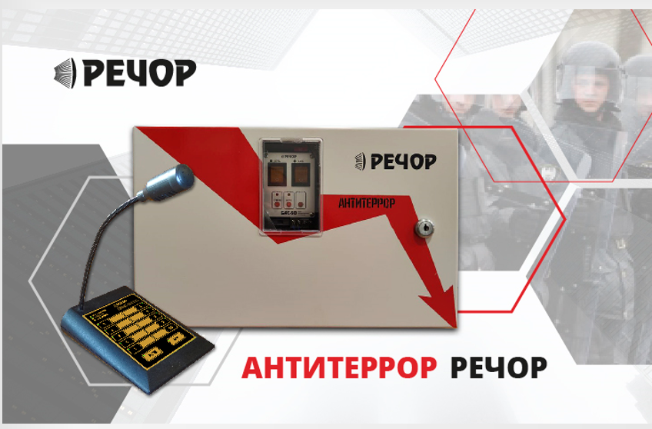 с 12 января 2026 г.
Артикул | Наименование | Описание | Розничная цена, руб (с НДС)
РЕЧОР-АТ (АНТИТЕРРОР)
УТ000017913 | БАС-50 (АТ) | Комплект Антитеррор (БАС-50, Микрофон БАС, резервный аккумулятор). | 70,350.00
УТ000017914 | БУМ-50 (АТ) | Дополнительный блок усилителя мощности РЕЧОР-АТ, мощность до 50Вт, резервный аккумулятор. | 56,600.00
УТ000017915 | БУМ-2-50 (АТ) | Дополнительный блок усилителя мощности РЕЧОР-АТ, мощность 2х50Вт (два выхода по 50Вт), резервный аккумулятор. | 74,550.00
УТ000017916 | ДПО (АТ) | Дистанционный пульт оповещения для БАС-50 (АТ),кабель соединительный (1.5м). | 36,340.00
Цены указаны в рублях с учетом НДС 22%.

СОУЭ "РЕЧОР-50"
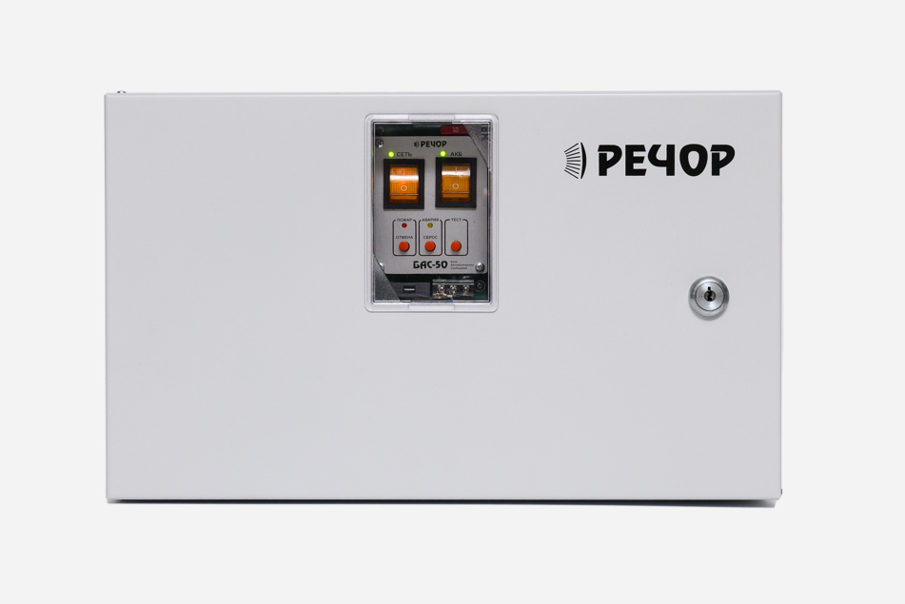
 |  | Розничный прайс-лист на оборудование производства ООО"РУССБЫТ"
 |  | с 12 января 2026 г.
Артикул | Наименование | Описание | Розничная цена, руб (с НДС)
При существенном изменении курсов валют цены могут быть пересмотрены - уточняйте при заказе!
РЕЧОР-50
УТ000000290 | БАС-50 | Центральный блок системы РЕЧОР-50, мощность до 50Вт, до 4 программируемых сообщений, микрофон-тангента (НЕ входит в комплект поставки), резервный аккумулятор (НЕ входит в комплект поставки). | 62,270.00
УТ000000291 | БУМ-50 | Дополнительный блок усилителя мощности РЕЧОР-50, мощность до 50Вт, резервный аккумулятор (НЕ входит в комплект поставки). | 53,130.00
УТ000009307 | БУМ-2-50 | Дополнительный блок усилителя мощности РЕЧОР-50. Мощность 2х50Вт (два выхода по 50Вт), резервный аккумулятор (НЕ входит в комплект поставки). | 71,090.00
00000000504 | ДПО | Дистанционный пульт оповещения. | 32,600.00
00000006458 | Микрофон БАС | Микрофон на витом шнуре. | 4,620.00
УТ000009308 | Delta DT1207 | Аккумулятор, 12V, 7А/ч. | 3,470.00
Цены указаны в рублях с учетом НДС 22%.

СОУЭ "РЕЧОР-М"
 |  | Розничный прайс-лист на оборудование производства ООО"РУССБЫТ" | 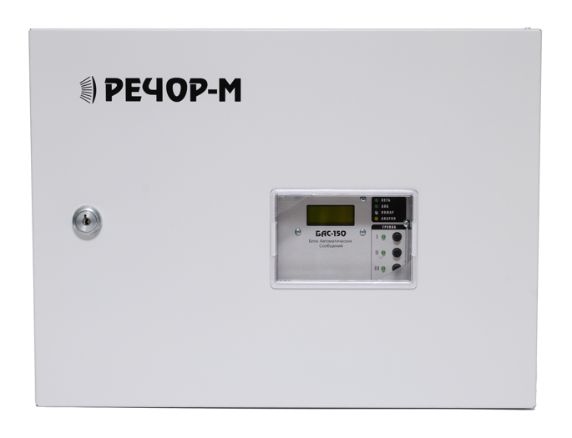
 |  | с 12 января 2026 г.
Артикул | Наименование | Описание | Розничная цена, руб (с НДС)
При существенном изменении курсов валют цены могут быть пересмотрены - уточняйте при заказе!

РАСПРЕДЕЛЕННАЯ СОУЭ РЕЧОР-М
00000010765 | БАС-150 | Центральный блок распределенной системы РЕЧОР-М, мощность до 150Вт, до 8 программируемых сообщений, микрофон-тангента, резервные аккумуляторы (2х4.5Ah), КС-Т - 1шт, КН-М - 1шт. | 175,380.00
00000011105 | БАС-150/4 | Центральный блок распределенной системы РЕЧОР-М. Мощность до 150Вт, до 8 программируемых сообщений, микрофон-тангента, резервный аккумулятор, 4 зоны трансляции, КС-Т - 1шт, КН-М - 4шт. | 183,770.00
00000011102 | БУМ-100 | Дополнительный усилитель мощности распределенной системы РЕЧОР-М. Мощность до 100Вт, резервный аккумулятор, КС-Т - 1шт, КН-М - 1шт. | 144,960.00
00000011101 | БУМ-150 | Дополнительный блок усилителя мощности распределенной системы РЕЧОР-М. Мощность до 150Вт, резервный аккумулятор, КС-Т - 1шт, КН-М - 1шт. | 155,490.00
00000011106 | БУМ-150/4 | Дополнительный блок усилителя мощности распределенной системы РЕЧОР-М, 4-зоны оповещения, до 150Вт, резервный аккумулятор, КС-Т - 1шт, КН-М - 4шт. | 160,420.00
00000011103 | ДПО-М | Дистанционный пульт оповещения для распределенной системы РЕЧОР-М. | 37,670.00
00000023019 | ММТ | Модуль музыкальной трансляции. | 12,710.00
00000022904 | КС-Т | Коробка нагрузочная линии световых табло для системы РЕЧОР-М. | 1,000.00
00000022905 | КН-М | Коробка нагрузочная линии громкоговорителей для системы РЕЧОР-М. | 3,420.00
Цены указаны в рублях с учетом НДС 22%.

Громкоговорители
 |  | Розничный прайс-лист на оборудование производства ООО"РУССБЫТ" | 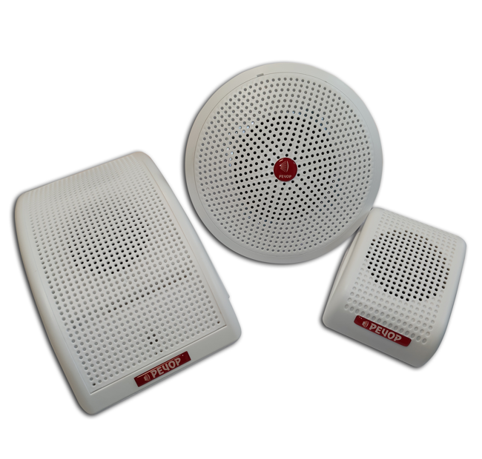
 |  | с 12 января 2026 г.
Артикул | Наименование | Описание | Розничная цена, руб (с НДС)
При существенном изменении курсов валют цены могут быть пересмотрены - уточняйте при заказе!

ГРОМКОГОВОРИТЕЛИ
00000022755 | ГГН-03/КЛ-01 | Громкоговоритель настенный с контролем линии, 3/1Вт, 100Гц-15кГц, 100В | 3,800.00
00000022756 | ГГН-03/КЛ-01М | Громкоговоритель настенный с контролем линии, 3/1Вт, 100Гц-15кГц, 100В, исполнение Мини. | 2,900.00
00000022757 | ГГП-03/КЛ-01 | Громкоговоритель потолочный с контролем линии, 3/1Вт, 160Гц-16КГц, 100В | 3,800.00
00000022758 | ГГН-05/КЛ-01 | Громкоговоритель настенный с контролем линии, 5/3Вт, 160Гц-16КГц, 100В | 3,900.00
00000022759 | ГГП-05/КЛ-01 | Громкоговоритель потолочный с контролем линии, 5/3Вт, 160Гц-16КГц, 100В | 3,900.00
УТ000000404 | ГГН-10/КЛ-01 | Громкоговоритель настенный с контролем линии, 10/5Вт, 100Гц-15кГц, 100В | 6,900.00
Цены указаны в рублях с учетом НДС 22%.

Диспетчерская связь
 |  | Розничный прайс-лист на оборудование производства ООО"РУССБЫТ"
 |  | с 12 января 2026 г. | 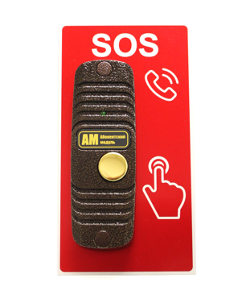
Артикул | Наименование | Описание | Розничная цена, руб (с НДС)
При существенном изменении курсов валют цены могут быть пересмотрены - уточняйте при заказе!

Диспетчерская (обратная) связь
00000012132 | БДС | Блок диспетчерской связи, резервный аккумулятор, до 30 зон. | 196,990.00
00000012133 | АМ | Абонентский модуль БДС. | 25,250.00
УТ000013348 | АМ-П01 | Панель информационная для АМ. | 1,260.00
Цены указаны в рублях с учетом НДС 22%.

